Blad1
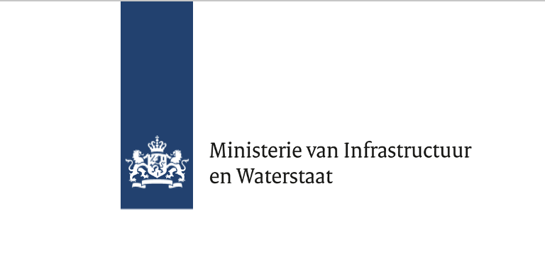
Prijzenblad
Europese openbare aanbesteding Raamovereenkomst dienstverlening Dutch Metropolitan Innovations (Smart City)

naam Inschrijver:

Conform de berekening in paragraaf 3.2.2 van het
beschrijvend document Aangeboden gemiddelde uurtarief:

Ondertekening

Naam Inschrijver:
Naam rechtsgeldig
bevoegd ondertekenaar:
Functie:
Handtekening:

Datum:

